Sheet1
N | Description | Materials and installation
 |  | Unit | QTY | Door Price | Installation Price | Total Price
1 | MDF/Wood Combined Door, lock with handle and key, satine brushed finish, D 001-028 2400x1050mm. Door thickness 50mm, Color-White. The door bottom on 20cm should be fully covered with waterproof 1.5mm Thick stainless steel sheets cup. The Door frame should be metal, painted with fusion bonded coat. With 3 hinges, satine brushed finish. მდფ/ხე კომბინირებული კარი. საკეტი სახელურით და გასაღებით-satine brushed finish, პროექტში ნომერი D 001-028 2400x1050მმ. კარის სისქე 50მმ, კარის ძირზე 20სმ სიმაღლეზე უნდა გაკეთდეს წყალგაუმტარი 1.5მმ სისქის უჟანგავი ფოლადის ფურცლისგან დამცავი. კარის ჩარჩო უნდა იყოს რკინის შეღებილი ფხვნილოვანი მაგნიტური საფარველით. 3 ანჯამით ფერი-satine brushed finish. | pcs | 24.00 |  |  | 0.00 | 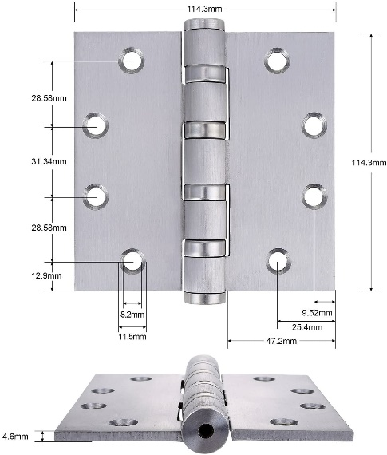

Total

 | *გთხოვთ მიუთითოთ ფასი მოიცავს თუ არა დღგ-ს

